総括表
令和7年度交差点交通量調査報告書
交差点名 |  |  |  | №47 （青葉区鉄町1747-4地先） 【-】 |  |  |  |  | 調査年月日 | 2025-11-20 | 天候 | 晴れ 一時 曇り | 47
所在地 |  |  |  | 青葉区鉄町1747 |  |  |  |  | 調査時間帯 | 7:00～19:00（12時間合計） |  |  | （青葉区鉄町1747-4地先）
 |  |  |  |  |  |  |  |  |  |  |  |  | -
 |  |  |  |  |  |  |  |  |  |  |  |  | 青葉区鉄町1747
 |  |  |  |  |  |  |  |  |  |  |  |  | 2025-11-20
 |  |  |  |  |  |  |  |  |  |  |  |  | 晴れ 一時 曇り

青葉区鉄町1747-4地先

出典：青葉区ガイドマップ

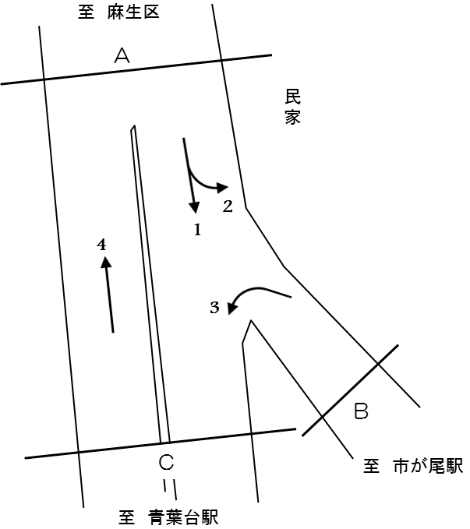

方向別交通量集計表
断面 | 方向 | 大型計 | 小型計 | 合計 | 断面 | 方向 | 大型計 | 小型計 | 合計
Ａ | 1 | 1,813 | 6,314 | 8,127 | Ｃ | 4 | 1,476 | 7,946 | 9,422
 | 2 | 315 | 800 | 1,115
 | 計 | 2,128 | 7,114 | 9,242 |  | 計 | 1,476 | 7,946 | 9,422
Ｂ | 3 | 0 | 22 | 22

 | 計 | 0 | 22 | 22

変動図
 | 調査年月日 | 調 査 方 向 案 内 図
 | 2025-11-20
 | 調査時間
 | 7：00～19：00（12時間）
 | 調査地点
 | №47 （青葉区鉄町1747-4地先） 【-】
 | 凡例
小型車
大型車混入率
大型車
 | 流入計Ａ（1+2） |  | 流入計Ａ（1+2） |  |  |  | 流出計Ａ（4） |  |  |  | 断面計Ａ
 |  |  |  | 小型車 | 大型車 | 大型車混入率 |  | 小型車 | 大型車 | 大型車混入率 |  | 小型車 | 大型車 | 大型車混入率
 |  |  | 7-8 | 725 | 268 | 27.0 | 7-8 | 669 | 146 | 17.9 | 7-8 | 1394 | 414 | 22.9
 |  |  | 8-9 | 627 | 246 | 28.2 | 8-9 | 706 | 137 | 16.3 | 8-9 | 1333 | 383 | 22.3
 |  |  | 9-10 | 501 | 206 | 29.1 | 9-10 | 650 | 137 | 17.4 | 9-10 | 1151 | 343 | 23.0
 |  |  | 10-11 | 517 | 178 | 25.6 | 10-11 | 591 | 135 | 18.6 | 10-11 | 1108 | 313 | 22.0
 |  |  | 11-12 | 551 | 167 | 23.3 | 11-12 | 554 | 135 | 19.6 | 11-12 | 1105 | 302 | 21.5
 |  |  | 12-13 | 552 | 154 | 21.8 | 12-13 | 563 | 133 | 19.1 | 12-13 | 1115 | 287 | 20.5
 |  |  | 13-14 | 584 | 182 | 23.8 | 13-14 | 537 | 155 | 22.4 | 13-14 | 1121 | 337 | 23.1
 |  |  | 14-15 | 485 | 204 | 29.6 | 14-15 | 617 | 137 | 18.2 | 14-15 | 1102 | 341 | 23.6
 |  |  | 15-16 | 569 | 195 | 25.5 | 15-16 | 607 | 142 | 19.0 | 15-16 | 1176 | 337 | 22.3
 |  |  | 16-17 | 618 | 174 | 22.0 | 16-17 | 750 | 83 | 10.0 | 16-17 | 1368 | 257 | 15.8
 |  |  | 17-18 | 752 | 83 | 9.9 | 17-18 | 851 | 74 | 8.0 | 17-18 | 1603 | 157 | 8.9
 |  |  | 18-19 | 633 | 71 | 10.1 | 18-19 | 851 | 62 | 6.8 | 18-19 | 1484 | 133 | 8.2
 | 流出計Ａ（4）

 | 断面計Ａ

自 動 車 交 通 量 時 間 変 動 図
 | 流入計Ｂ（3） |  | 流入計Ｂ（3） |  |  |  | 流出計Ｂ（2） |  |  |  | 断面計Ｂ
 |  |  |  | 小型車 | 大型車 | 大型車混入率 |  | 小型車 | 大型車 | 大型車混入率 |  | 小型車 | 大型車 | 大型車混入率
 |  |  | 7-8 | 0 | 0 | - | 7-8 | 88 | 46 | 34.3 | 7-8 | 88 | 46 | 34.3
 |  |  | 8-9 | 0 | 0 | - | 8-9 | 91 | 39 | 30.0 | 8-9 | 91 | 39 | 30.0
 |  |  | 9-10 | 2 | 0 | 0.0 | 9-10 | 62 | 26 | 29.5 | 9-10 | 64 | 26 | 28.9
 |  |  | 10-11 | 0 | 0 | - | 10-11 | 46 | 20 | 30.3 | 10-11 | 46 | 20 | 30.3
 |  |  | 11-12 | 1 | 0 | 0.0 | 11-12 | 51 | 28 | 35.4 | 11-12 | 52 | 28 | 35.0
 |  |  | 12-13 | 3 | 0 | 0.0 | 12-13 | 70 | 29 | 29.3 | 12-13 | 73 | 29 | 28.4
 |  |  | 13-14 | 4 | 0 | 0.0 | 13-14 | 59 | 29 | 33.0 | 13-14 | 63 | 29 | 31.5
 |  |  | 14-15 | 7 | 0 | 0.0 | 14-15 | 47 | 28 | 37.3 | 14-15 | 54 | 28 | 34.1
 |  |  | 15-16 | 1 | 0 | 0.0 | 15-16 | 47 | 34 | 42.0 | 15-16 | 48 | 34 | 41.5
 |  |  | 16-17 | 1 | 0 | 0.0 | 16-17 | 61 | 28 | 31.5 | 16-17 | 62 | 28 | 31.1
 |  |  | 17-18 | 0 | 0 | - | 17-18 | 94 | 4 | 4.1 | 17-18 | 94 | 4 | 4.1
 |  |  | 18-19 | 3 | 0 | 0.0 | 18-19 | 84 | 4 | 4.5 | 18-19 | 87 | 4 | 4.4
 | 流出計Ｂ（2）

 | 断面計Ｂ

自 動 車 交 通 量 時 間 変 動 図
 | 流入計Ｃ（4） |  | 流入計Ｃ（4） |  |  |  | 流出計Ｃ（1+3） |  |  |  | 断面計Ｃ
 |  |  |  | 小型車 | 大型車 | 大型車混入率 |  | 小型車 | 大型車 | 大型車混入率 |  | 小型車 | 大型車 | 大型車混入率
 |  |  | 7-8 | 669 | 146 | 17.9 | 7-8 | 637 | 222 | 25.8 | 7-8 | 1306 | 368 | 22.0
 |  |  | 8-9 | 706 | 137 | 16.3 | 8-9 | 536 | 207 | 27.9 | 8-9 | 1242 | 344 | 21.7
 |  |  | 9-10 | 650 | 137 | 17.4 | 9-10 | 441 | 180 | 29.0 | 9-10 | 1091 | 317 | 22.5
 |  |  | 10-11 | 591 | 135 | 18.6 | 10-11 | 471 | 158 | 25.1 | 10-11 | 1062 | 293 | 21.6
 |  |  | 11-12 | 554 | 135 | 19.6 | 11-12 | 501 | 139 | 21.7 | 11-12 | 1055 | 274 | 20.6
 |  |  | 12-13 | 563 | 133 | 19.1 | 12-13 | 485 | 125 | 20.5 | 12-13 | 1048 | 258 | 19.8
 |  |  | 13-14 | 537 | 155 | 22.4 | 13-14 | 529 | 153 | 22.4 | 13-14 | 1066 | 308 | 22.4
 |  |  | 14-15 | 617 | 137 | 18.2 | 14-15 | 445 | 176 | 28.3 | 14-15 | 1062 | 313 | 22.8
 |  |  | 15-16 | 607 | 142 | 19.0 | 15-16 | 523 | 161 | 23.5 | 15-16 | 1130 | 303 | 21.1
 |  |  | 16-17 | 750 | 83 | 10.0 | 16-17 | 558 | 146 | 20.7 | 16-17 | 1308 | 229 | 14.9
 |  |  | 17-18 | 851 | 74 | 8.0 | 17-18 | 658 | 79 | 10.7 | 17-18 | 1509 | 153 | 9.2
 |  |  | 18-19 | 851 | 62 | 6.8 | 18-19 | 552 | 67 | 10.8 | 18-19 | 1403 | 129 | 8.4
 | 流出計Ｃ（1+3）

 | 断面計Ｃ

自 動 車 交 通 量 時 間 変 動 図

